Hoja1
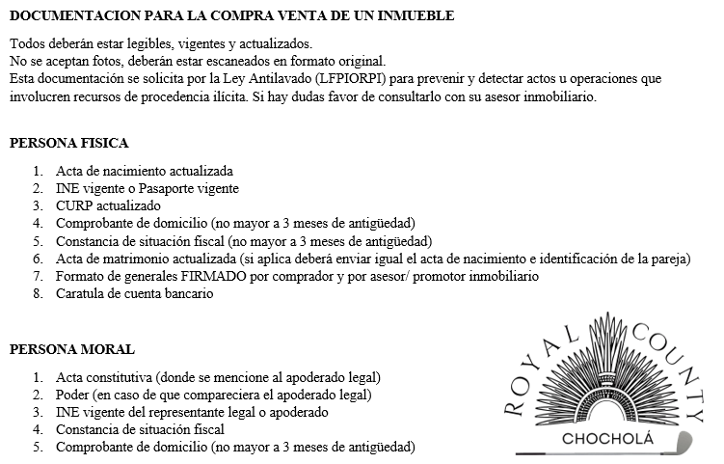 
GENERALES DEL COMPRADOR
NOMBRE COMPLETO DEL COMPRADOR:
Fecha de nacimiento: |  |  | Lugar de nacimiento:
RFC: |  |  | Firma de promesa es presencial o a distancia:
Direccion Fiscal:
Correo electrónico: |  |  | Teléfono:
Profesión: |  |  | Estado civi:
Ocupacion: |  |  | Si es casado bajo que término:
CURP: |  |  | Número de INE:
CONDICIONES DE COMPRA
NOMBRE DE LA AGENCIA INMOBILIARIA
Nombre del asesor/promotor: |  |  | Teléfono del asesor:
Nombre del desarrollo
Lote número: |  |  | Precio de Venta:
Fecha de apartado: |  |  | Fecha de firma de promesa de compraventa:
Monto de apartado: |  | Efectivo: | ( ) | Transferencia: | ( )
Enganche o anticipo: |  | Efectivo: | ( ) | Transferencia: | ( )
Promesa de compraventa es: | Presencial ( ) | Distancia ( ) | Fecha de firma de escritura:
Forma de pago a la escritura: | Bancario ( ) | Infonavit ( ) | Recurso propio ( ) | Fovissste ( ) | Otro ( )
PAGOS:
Concepto: (apartado, enganche, abonos) |  | Fecha de Pago | Forma de pago | Monto

AVISO DE PRIVACIDAD: CONSTRUCTORA DE MULTISERVICIOS E IMPORTACIONES MUÑOZ Y SAAVEDRA S.A. DE C.V., con domicilio enVicente Guerrero #1200 esquina Cuauhtémoc, Col. centro, C.P. 96400, Coatzacoalcos, Veracruz, utilizará sus datos personales recabados para las siguientes finalidades: brindarle la atención que nos solicita en relación con nuestros desarrollos inmobiliarios, para identificarlo como prospecto comercial, para darle seguimiento como nuestro cliente en caso de adquisición de alguna vivienda, realizar estudios de mercado para la creación de campañas de publicidad inmobiliaria en diversos medios de divulgación, incluyendo redes sociales, compartirle noticias e información de interés, compartir publicidad de nuestros desarrollos y envío de publicidad acerca de nuestros productos o invitaciones a eventos sociales. Para mayor información acerca del tratamiento y de los derechos que puede hacer valer, usted puede acceder al aviso de privacidad integral a través de https://conceptomb.mx/aviso-de-privacidad/
MÉRIDA, YUCATÁN A ____ DE _____ DE 2024.

NOMBRE Y FIRMA DEL PROMOTOR/ASESOR |  |  |  | NOMBRE Y FIRMA DEL COMPRADOR

